总流程
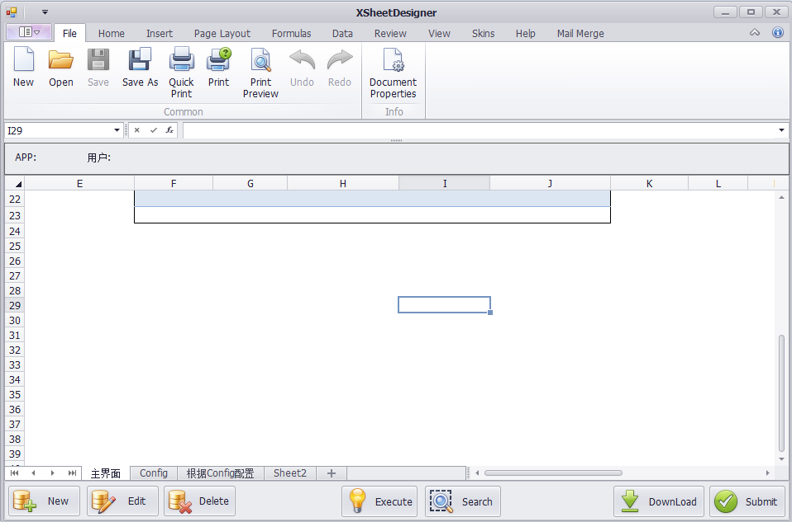
开始

判断APP
加载模板

读取Sheet["Config"]

读取Config
读取Sheet相关命名

根据名称不同，初始化不同的Cfg

根据Config配置事件参数

响应SheetDefCommand

响应
SheetAcitve

响应
SelectChange

XSheet初始化
读取全部Config配置信息

将App信息显示在状态栏中

初始化全部Sheet，依次存入App中以及Dictionary<String,Sheet>

初始化全部Command，依次存入Sheet中以及Dictionary<String,Command>
初始化全部DefinedName，依次存入Sheet的Table以及Range中以及Dictionary<String,DefinedName>

初始化全部Action，依次存入Command中以及Dictionary<String,Action>

根据Config配置--Sheet切换
Sheet切换
选择事件
回车按键
事件
CELL值更改事件
Execute按钮事件
Submit
Document加载
New按钮事件
Edit按钮事件
Delete按钮事件
Search按钮事件
Download
1.判断是否有加载时的事件
 | 加载的事件类型 |  | 1

初始化各个参数
切换至缺省Sheet
动作：
 | SQL
 | EXE
读取Sheet、Workbook命名列表
分别存储为table,form,param
 | URL
 | 跳转

按钮开关/绑定按钮事件
 | sheet日志
 | command日志
 |  | CUDP的情况下，值变更后，亮
根据SheetName选择
CommandID

根据Command遍历Action

执行SQL
执行URL
执行EXE
PopUp
MoveTo

是否还有动作

设置各Sheet隐藏、显示

设置按钮的有效/无效
结束

根据Config配置--单元格选择
回车按键
事件
CELL值更改事件
Execute按钮事件
Submit
Document加载
Sheet切换
选择事件
New按钮事件
Edit按钮事件
Delete按钮事件
Search按钮事件
Download
1.判断是否有加载时的事件
 | 加载的事件类型 |  | 1

切换至缺省Sheet
判断当前选择在哪个区域与
是否为之前区域
遍历判断属于哪一个区域
动作：
 | SQL
 | EXE
 | URL
 | 跳转
按钮开关，重新绑定按钮事件
将得到区域存储

 | sheet日志
 | command日志
 |  | CUDP的情况下，值变更后，亮

是否有选择事件
存入当前选择行号

根据区域名字,
Seq选取CommandName

执行SQL
执行跳转
执行URL
执行EXE
MoveTo
PopUp

根据Config配置--回车事件
Sheet切换
选择事件
回车按键
事件
CELL值更改事件
Execute按钮事件
Submit
Document加载
New按钮事件
Edit按钮事件
Delete按钮事件
Search按钮事件
Download
1.判断是否有加载时的事件
 | 加载的事件类型 |  | 1

获取当前区域名
切换至缺省Sheet
动作：
 | SQL
 | EXE
判断当前区域下的回车事件所绑定的CommandID
 | URL
 | 跳转

 | sheet日志
 | command日志
 |  | CUDP的情况下，值变更后，亮

根据Command遍历Action

执行SQL
MoveTo
执行跳转
执行URL
执行EXE
PopUp

是否还有动作

结束

SQLAction_Search
根据ActionName
选取详细命令

获取Sql语句

Param是否为空

获取最终指令

执行Sql

输出同一Sheet
将目标Sheet的相关区域加入table,form,param

输出Form/table
获取Form中Range集合
获取Table第一行第一列

选取数据集的第一行
更新数据表

Range数与列数相等
清除多余数据

一次将数据集的数据写入Form
写入查询与Form不符
根据数据行数重新设定命名区域

输出完成

SQLAction_CUD
Cancel

PopUp加载
Submit

回调函数
返回失败

根据Action执行命令
a
根据ActionName
选取详细命令

获取Action对象
INSERT、Update
Delete

判断对象配置PopUp页面

回调函数
返回成功

SWITCH(C/U/D)

不进行插入操作
将选取的行插入页面
将选取的行插入页面

Main与PopUp交互
Main
传入参数：DataTable,CUDP以及相关参数,spreadSheetMain
Pop
CUDP操作

回调 SUBMIT/CANCEL

类设计
AppStatu
private String currentRangeName;
private List<int> SelectRowIndex;
AppCfgData
String appId
String appName
String defaultSheetName
SheetCfgData
String sheetName
String sheetVisable
String sheetCRUDP
String sheetIsPopup
String sheetCommand

1
App
String appId
String appName
HashMap<String,SheetConfig> sheetConfigs
ActionCfgData
String actionID
String commandID
String actionName
String actionType
String actionDesc
String actionRange
String actionStatement

XSheetCfgData
AppCfgData app;
List<SheetCfgData> sheets;
List<RangeCfgData> ranges;
List<BindingCfgData> bindings;
List<CommandCfgData> commands;
List<ActionCfgData> actions;

SpreadSheetMain
private AppConfig Appconfig;
BindingCfgData
String rangeName
String commandID
String eventType

RangeCfgData
String rangeId
String rangeName
String rangeSheet
String RStatement
String CStatement
String UStatement
String DStatement
String PStatement
由于语句动态生成，各类Statement存储内容为绝对路径
SheetConfig
String sheetName
String appName
List<Range> namedRanges
Command defCmd;
Command selectedCmd;
Command cellValueChange;
Command KeyDown
Command Execute
Command

CommandCfgData
String commandID
String commandName
String commandDescript

SpreadPopup

ExeAction

Action
abstract doAction(Xrange range)
XRange range
Command
PopUpAction
interface RangeAction
public String avaliableOP
public abstract execute()
public search()
public edit()
public delete()
public insert()
public moveto()
public link()
public
SQLAction
ActionFactory

MoveAction

URLAction

JumpAction

事件绑定流程
事件执行

读取事件所属Command

循环，依次选取action

判断Action动作

执行Action对象对应的动作

